Крестильная

 |  |  | Прайс-лист 1/09/2015

 |  |  | ООО Бамбук
 |  |  | (383)347-72-42
 |  |  | +7-960-787-99-87
Линия M "Крестильная" |  |  | e-mail: 3477242@gmail.com
 |  |  | www.bamboo-fashion.ru

Фото | Наименование и описание модели | Размер изделия ширина* длина, см | Артикул | Расцветки | Цена, руб. |  |  | Сумма заказа, руб
 |  |  |  |  |  | 56-68 | 74-86 | 0
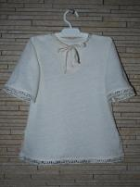 | Крестильная рубашка для мальчика в аутентичном русском стиле с использованием изящного кружева и тесьмы. Эксклюзивное трикотажное полотно. Состав: 50% лен, 50% хлопок. Прекрасным дополнение станет чепчик |  | M030101L_ |  | 400 | 0 | 0 | 0
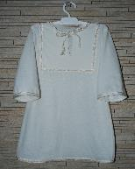 | Крестильная рубашка для мальчика в аутентичном русском стиле с использованием изящной тесьмы. Эксклюзивное трикотажное полотно. Состав: 50% лен, 50% хлопок. Прекрасным дополнение станет чепчик |  | M030102L_ |  | 380 | 0 | 0 | 0
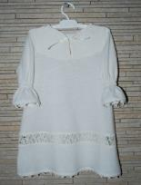 | Крестильная рубашка для девочки в аутентичном русском стиле с использованием изящного кружева. Эксклюзивное трикотажное полотно. Состав: 50% лен, 50% хлопок. Прекрасным дополнение станет косынка или чепчик |  | M030201L_ |  | 470 | 0 | 0 | 0
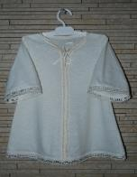 | Крестильная рубашка для девочки в аутентичном русском стиле с использованием изящного кружева и тесьмы. Эксклюзивное трикотажное полотно. Состав: 50% лен, 50% хлопок. Прекрасным дополнение станет косынка или чепчик |  | M030202L_ |  | 440 | 0 | 0 | 0
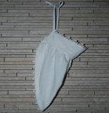 | Косынка для девочки в аутентичном русском стиле с использованием изящного кружева. Эксклюзивное трикотажное полотно. Состав: 50% лен, 50% хлопок. Прекрасным дополнение станет к крестильной рубашки |  | М090011L_ |  | 130 | 0 | 0 | 0
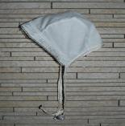 | Чепчик в аутентичном русском стиле с использованием изящной тесьмы и кружева. Эксклюзивное трикотажное полотно. Состав: 50% лен, 50% хлопок. Прекрасным дополнение станет к крестильной рубашки |  | М090002L_ |  | 70 | 0 | 0 | 0
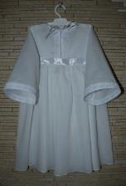 | Крестильное платье для девочки из тончайшей вуале с использованием изящного кружева. Эксклюзивное трикотажное полотно. Состав: 100% хлопок. |  |  |  |  |  |  | 0 | Скоро в продаже
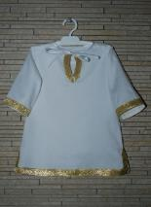 | Крестильная рубашка в аутентичном русском стиле с использованием изящной золотистой тесьмы. Эксклюзивное трикотажное полотно. Состав: 100% хлопок. |  |  |  | ориентировочная цена 440-445 |  |  |  | Скоро в продаже
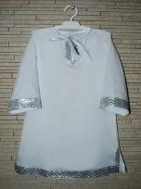 | Крестильная рубашка в аутентичном русском стиле с использованием изящной серебристой тесьмы. Эксклюзивное трикотажное полотно. Состав: 100% хлопок. |  |  |  | ориентировочная цена 440-446 |  |  |  | Скоро в продаже

